工业脚轮单轮
中山市小榄镇福佑五金制品厂报价表
业务联系人:欧泳梅13794182337 电话/传真：0760-22288429 QQ：50259549 网站：http://shop1400745778029.1688.com 邮箱：892364087@qq.com
产品型号 | 描述 | 轮子直径 | 轮厚 | 产品图片 | 承重（KG) | 轴高（MM) | 中孔孔径（MM) | 材料厚度（MM) | 单价 (元/只) | 装箱资料
CWW01 | 3”工业橡胶轮配中管加0.3元/个 | 75MM | 23 | 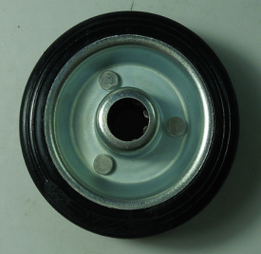 | 40 | 31 | 12 | 0.7 | 1.83 | 纸箱包装加0.05元/个，外箱规格：39*32*17CM，100个/箱,产品净重:146克
CWW02 | 4”工业橡胶轮配中管加0.4元/个 | 100MM | 27 |  | 60 | 40 | 12 | 0.7 | 2.54 | 纸箱包装加0.1元/个，外箱规格：41*31*27CM，80个/箱，净重317.5克，每箱毛重：26.5KG
CWW03 | 5”工业橡胶轮配中管加0.5元/个 | 125MM | 33 |  | 100 | 40 | 12/15 | 0.7 | 3.88/4.08 | 纸箱包装加0.15元/个，外箱规格：51*39*22CM，60个/箱,,产品净重:489.5克
CWW04 | 6”工业橡胶轮配中管加0.7元/个,47克 | 160MM | 39 | 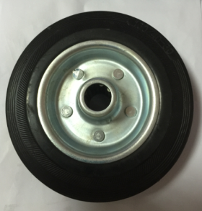 | 120 | 55 | 20 | 0.9 | 8.04 | 纸箱包装加0.3元/个，外箱规格：50*34*30CM，30个/箱,净重955－964克
CWW05 | 8”工业橡胶轮配中管加0.8元/个 | 200MM | 47 |  | 160 | 55/60 | 20 | 0.9 | 10.64 | 纸箱包装加0.4元/个，外箱规格：62*42*21CM，18个/箱,产品净重:2000克
CWW06 | 10”工业橡胶轮配中管加1.1元/个 | 250MM | 50 |  | 200 | 60 | 20/25 | 1.2 | 21.90 | 纸箱包装加0.5元/个，外箱规格：52*22*32CM，10个/箱,产品净重:2515克
备注：1、以上报价为不含税价，含税加10%，报价有效期：20天，起订量每款500个，如果订量小于500个的，价格加35%。
2、以上产品如有现货的，当天上午付款下午可以发货。如没有现货的，常规做货时间为1个星期。
3、以上包装为纤维袋，如果改用纸箱包装，每箱加6元。
4、付款方式：付清货款后出货。
 | 2019-02-12
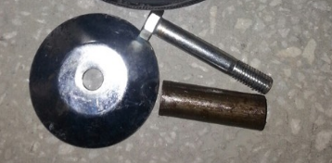
 |  |  |  |  | 2.7元／套（2个盖子，1个中管，1套罗杆）
 |  |  |  |  |  | 盖子0.7元/对

